BOM_20250318_PCB_2025-05-05
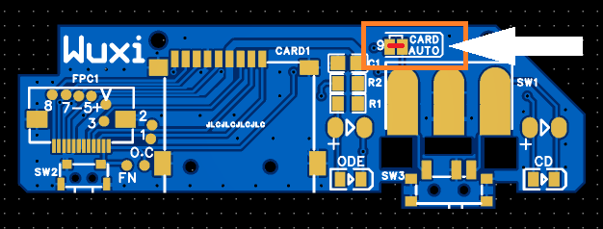
No. | Quantity | Comment | Designator | Footprint | Value | Manufacturer Part | Manufacturer | Supplier Part | Supplier
1 | 1 | 10uF | C1 | C0805 | 10uF | CL21A106KAYNNNE | SAMSUNG(三星) | C15850 | LCSC
2 | 1 | TF-15x15 | CARD1 | TF-SMD_TF-15-15 |  | TF-15x15 | SOFNG(硕方) | C111196 | LCSC
3 | 2 | NCD0805R1 | CD,ODE | LED0805-R-RD |  | NCD0805R1 | 国星光电 | C84256 | LCSC
4 | 1 | AFC01-S12FCA-00 | FPC1 | FPC-SMD_AFC01-S12FCA-00 |  | AFC01-S12FCA-00 | JS(钜硕电子) | C262661 | LCSC
5 | 1 | 1kΩ | R1 | R0805 | 1kΩ | FRC0805J102 TS | FOJAN(富捷) | C2907295 | LCSC
6 | 1 | 2.2kΩ | R2 | R0805 | 2.2kΩ | FRC0805J222 TS | FOJAN(富捷) | C2907303 | LCSC
7 | 1 | SS12D10G5 | SW1 | SW-TH_SHOU-HAN_SS12D10G4 |  | SS12D10G5 | SHOU HAN(首韩) | C7431054 | LCSC
8 | 1 | TS-1086E-AC03526 | SW2 | SW-SMD_TS-1086E-AC03526 |  | TS-1086E-AC03526 | XUNPU(讯普) | C720473 | LCSC
9 | 1 | MK-12C02-G025 | SW3 | SW-SMD_MK-12C02-G025 |  | MK-12C02-G025 | G-Switch(品赞) | C778186 | LCSC

PCB厚度=1mm

No.7大开关 or NO.9小开关，二选一，只需要使用其中一种，小开关可以SMD焊接，大开关需要割断PCB并手工焊接

小开关：

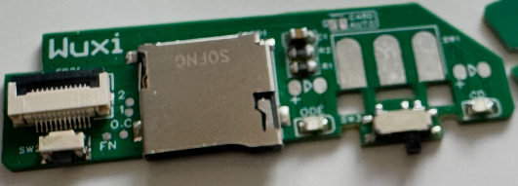

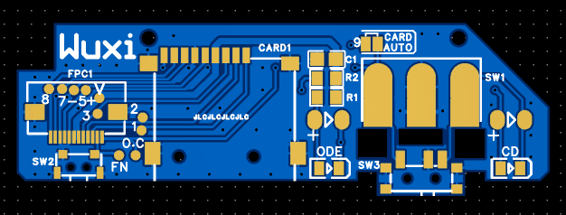

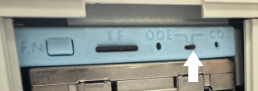

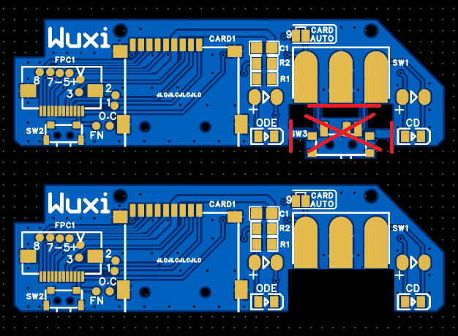
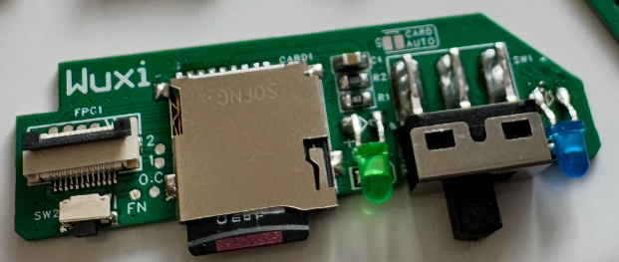
大开关：

当连接9号焊点，工作状态将有TF卡是否插入来决定，开关SW1(或SW3）将无作用

